FO-07-45
 | CENTRO INTEGRAL DE REHABILITACIÓN COLOMBIA-CIREC TOMA DE MOLDE PROTESIS MIEMBRO SUPERIOR ESTETICA GESTIÓN DE PRODUCCIÓN |  |  |  |  | Código | FO-07-45

 |  |  |  |  |  | Versión | 1

 |  |  |  |  |  | Fecha de Emisión | 19-01-2012
NOMBRE DEL USUARIO |  |  |  |  |  | MASCULINO | FEMENINO

TÉCNICO A CARGO |  |  | USUARIO HISTORIA |  |  | ADULTO | NIÑO

NUMERO DE OP
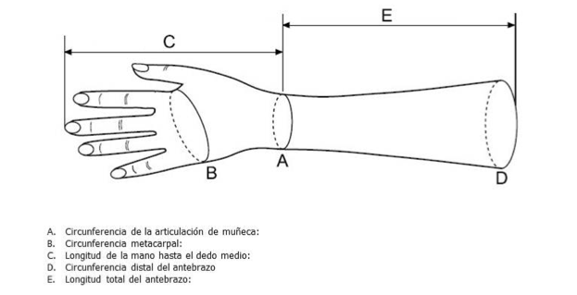 |  |  |  |  |  | MEDIDAS

 |  |  |  |  |  | A

 |  |  |  |  |  | B

 |  |  |  |  |  | C

 |  |  |  |  |  | D

 |  |  |  |  |  | E

 |  |  |  |  |  | OBSERVACIONES

FECHA DE INGRESO | FECHA DE MOLDE | FECHA DE PRUEBA |  | FECHA DE ENTREGA | FECHA DE CAMBIO

DATOS ESPECIALES CANALETA

DEDO

LONGITUD

OBSERVACIONES

